상품제안서
독판형 리갈패드 A5 | 상품코드: S38080

 |  |  |  |  |  |  | 02-713-8555 | www.synergygift.co.kr
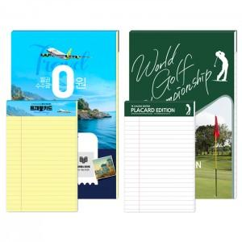

【상세/제작정보】 | <p><span style="font-size: 14pt;">* 노트색상 : 노랑, 흰색(기본50매)</span></p>

【인쇄/포장옵션】 | 풀칼라 / OPP(비닐)

【공급단가】 | 수량 | 1,000~ | 2,000~ | 3,000~ | 5,000~ | 10,000~
*VAT별도 | 노트 흰색 | 2,000원 | 1,930원 | 1,900원 | 1,840원 | 1,790원
 | 노트 노랑 | 2,000원 | 1,930원 | 1,900원 | 1,840원 | 1,790원

【상품 URL】 | https://www.synergygift.co.kr:443/src/goods_detail.php?gdno=38080

